Capturas Interfaces
Captura de Interfaces.- En este reporte deberá agregar capturas de pantallas de cada una de las interfaces del producto desarrollado

CAP1. Inicio de sesión
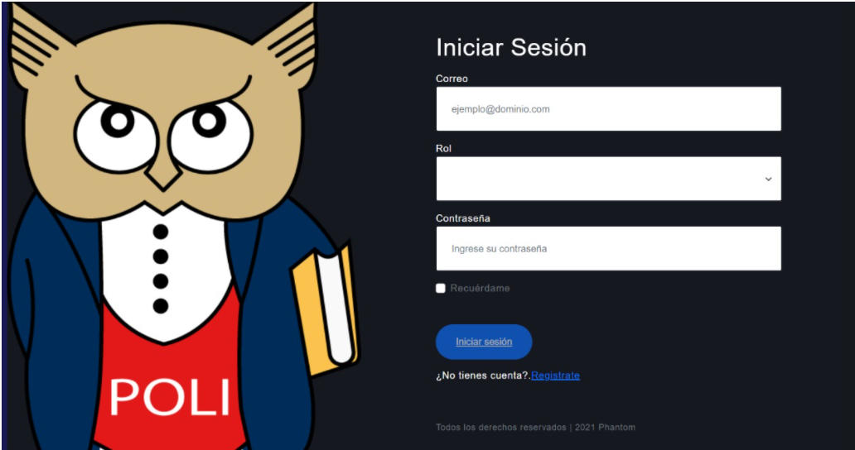

Este interfaz permite al usuario ingresar el sistema, mediante un unicio de sesión.
Cuenta con los parámetros de correo, rol y contraseña. El usuario solo podrá ingresar al sistema se se encuentra registrado en él.

CAP2. Registro de usuario


Esta interfaz permite al usuario registrarse con sus credenciales personales que lo identifiquen, estas son:
nombre del usuario
apellido del usuario
correo personal del usuario
contraseña personla del usuario
Además, de permitir al usuario regresar al incio de sesión si ya se encuentra registrado.

CAP3. Nueva pregunta

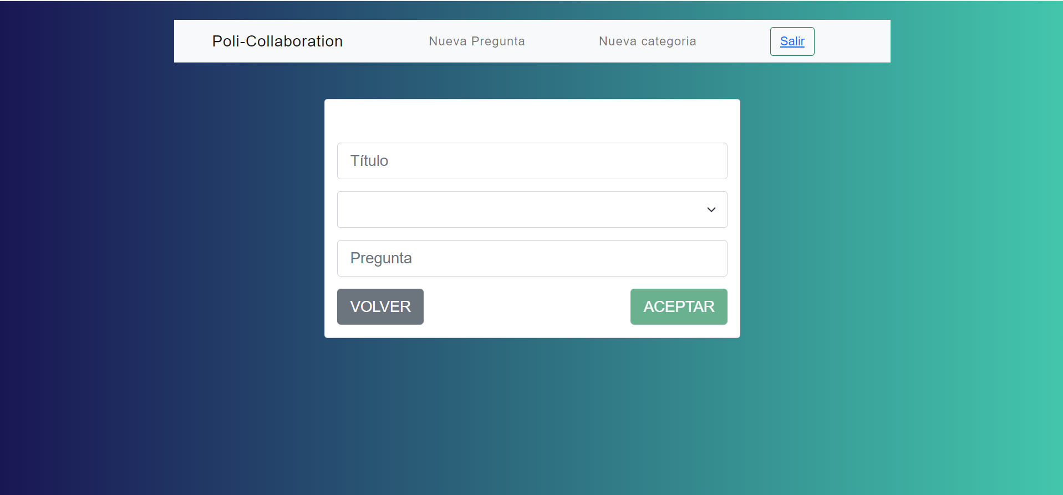

Esta interfaz permite al usuario crear una nueva pregunta insertando los parámetros de título, categoría y la pregunta que se desee realizar.

CAP4. Nueva Categoría

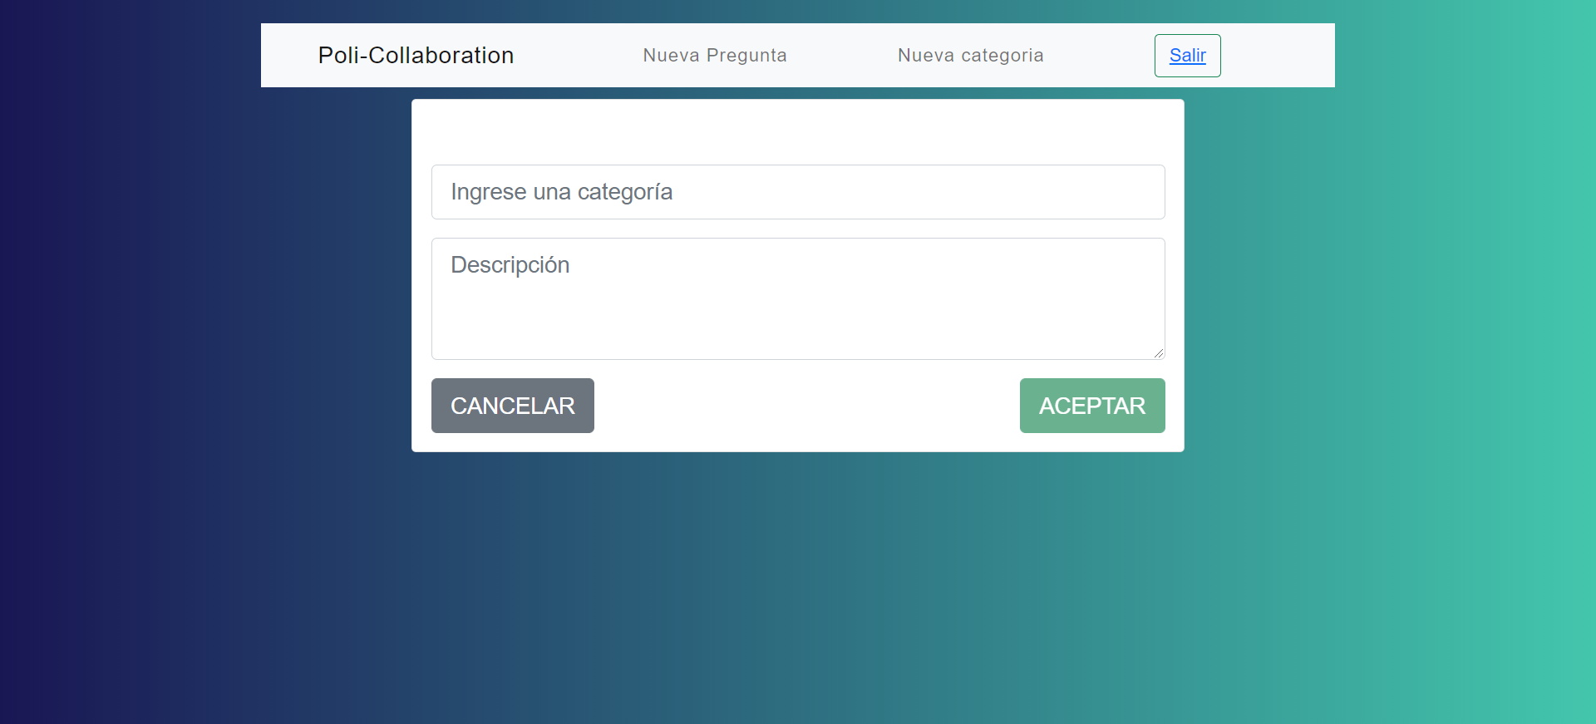

Este intrefaz permite crear y guardar una nuva categoría creada por el usuario con los parámteros de nombre de la categoría y descripción de la categoría.

